상품제안서
ALIO 퓨어스퀘어 미니공기청정기 | 상품코드: S01005

 |  |  |  |  |  |  | 02-713-8555 | www.synergygift.co.kr
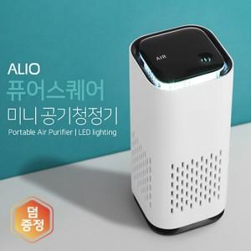

【상세/제작정보】 | LED무드등 탑재, 360도 공기정화 및 탈취 가능한 미니사이즈

【인쇄/포장옵션】 | 풀칼라 / 포장지포장

【공급단가】 | 수량 | 50~ | 100~ | 300~ | 500~ | 1,000~
*VAT별도 | 단가 | 17,700원 | 17,400원 | 16,700원 | 16,100원 | 15,700원

【상품 URL】 | https://www.synergygift.co.kr:443/src/goods_detail.php?gdno=16613

